Otros datos
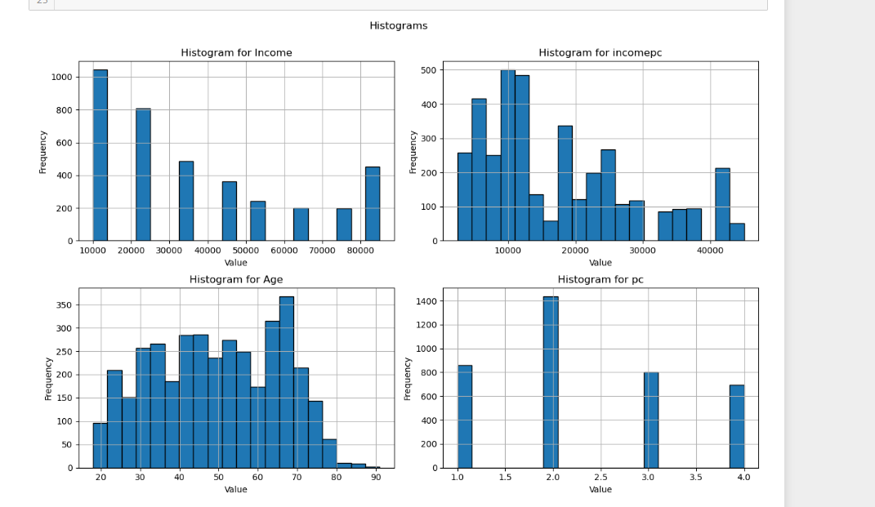
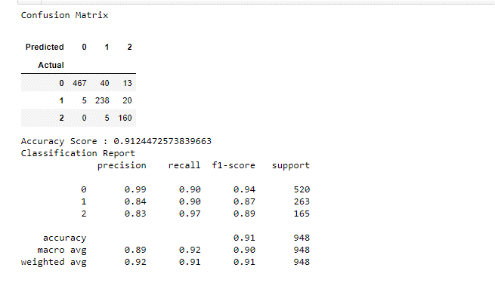

Probability | Category
10% | EnvironmentalRespect_10.0
10% | EnvironmentalRespect_0.0
7% | EnvironmentalRespect_5.0
6% | HealthNutrition_0.0
6% | AnimalWelfare_0.0
6% | HealthNutrition_10.0
6% | AnimalWelfare_10.0
5% | Local_10.0
5% | HealthNutrition_5.0
4% | SocialRespect_0.0
4% | SocialRespect_10.0
3% | Local_0.0
3% | Local_5.0
3% | taste_0.0
3% | AnimalWelfare_5.0
3% | Organic_0.0
2% | SocialRespect_5.0
2% | Organic_10.0
2% | taste_10.0
2% | taste_5.0
1% | PlantBasedAlternatives_10.0
1% | PlantBasedAlternatives_0.0
1% | Organic_5.0
1% | SpecificDiet_10.0
1% | Slimming_10.0
1% | SpecificDiet_0.0
1% | Age
0% | Slimming_0.0
0% | incomepc
0% | PlantBasedAlternatives_5.0
0% | Income
0% | SpecificDiet_5.0
0% | pc
0% | gym
0% | Information_2
0% | Slimming_5.0
0% | Teamsport
0% | Education_Bac
0% | Videogames
0% | Information_1
0% | Country_UK
0% | population_30000
0% | Education_Bac+5
0% | Restaurant
0% | Ecommerce
0% | Country_DE
0% | Information_0
0% | population_1000
0% | Country_ES
0% | Gender
0% | population_1000000
0% | Country_FR
0% | Education_Bac+2/Bac+3
0% | population_7500
0% | population_75000
0% | population_3500
0% | Education_Collège
0% | Charity
0% | population_750000
0% | Piano
0% | Education_Doctorat

